Gioseppo
№ | Фото | Модель/описание | Размер | Кол-во | Оптовая цена | РРП | Ваш заказ | Стоимость заказа
1 | 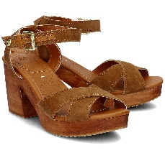 | ANGELIC TAN | 37 | 1 | 2805 | 4400 |  | 0
 |  |  | 38 | 1 | 2805 | 4400 |  | 0
 |  |  | 39 | 1 | 2805 | 4400 |  | 0
 |  |  | 40 | 1 | 2805 | 4400 |  | 0
 |  |  | 41 | 1 | 2805 | 4400 |  | 0
2 | 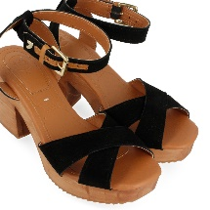 | ANGELIC NEGRO | 36 | 1 | 2805 | 4400 |  | 0
 |  |  | 37 | 2 | 2805 | 4400 |  | 0
 |  |  | 38 | 2 | 2805 | 4400 |  | 0
 |  |  | 39 | 2 | 2805 | 4400 |  | 0
 |  |  | 40 | 1 | 2805 | 4400 |  | 0
 |  |  | 41 | 1 | 2805 | 4400 |  | 0
3 | 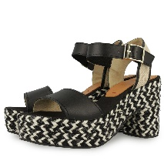 | PERISSA negro | 36 | 1 | 3985 | 5850 |  | 0
 |  |  | 37 | 2 | 3985 | 5850 |  | 0
 |  |  | 38 | 2 | 3985 | 5850 |  | 0
 |  |  | 39 | 2 | 3985 | 5850 |  | 0
 |  |  | 40 | 1 | 3985 | 5850 |  | 0
 |  |  | 41 | 1 | 3985 | 5850 |  | 0
4 | 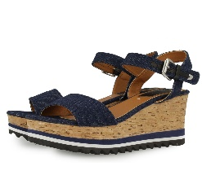 | BELLEZZA JEANS | 37 | 1 | 3045 | 4400 |  | 0
 |  |  | 38 | 2 | 3045 | 4400 |  | 0
 |  |  | 39 | 2 | 3045 | 4400 |  | 0
5 | 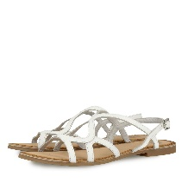 | LEONIE WHITE | 36 | 1 | 2105 | 2700 |  | 0
 |  |  | 37 | 2 | 2105 | 2700 |  | 0
 |  |  | 38 | 3 | 2105 | 2700 |  | 0
 |  |  | 39 | 3 | 2105 | 2700 |  | 0
 |  |  | 40 | 2 | 2105 | 2700 |  | 0
 |  |  | 41 | 1 | 2105 | 2700 |  | 0
6 | 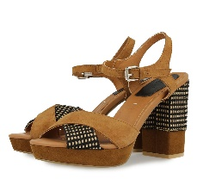 | RANUKA TAN | 36 | 1 | 2975 | 4700 |  | 0
 |  |  | 37 | 1 | 2975 | 4700 |  | 0
 |  |  | 38 | 1 | 2975 | 4700 |  | 0
 |  |  | 39 | 1 | 2975 | 4700 |  | 0
 |  |  | 40 | 1 | 2975 | 4700 |  | 0
 |  |  | 41 | 1 | 2975 | 4700 |  | 0
7 | 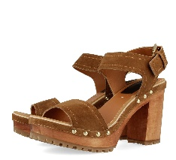 | SPETACOLARE TAN | 36 | 1 | 2805 | 4400 |  | 0
 |  |  | 37 | 2 | 2805 | 4400 |  | 0
 |  |  | 38 | 2 | 2805 | 4400 |  | 0
 |  |  | 39 | 2 | 2805 | 4400 |  | 0
 |  |  | 40 | 1 | 2805 | 4400 |  | 0
 |  |  | 41 | 1 | 2805 | 4400 |  | 0
8 | 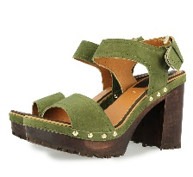 | SPETACOLARE KHAKI | 36 | 1 | 3000 | 4400 |  | 0
 |  |  | 37 | 2 | 3000 | 4400 |  | 0
9 | 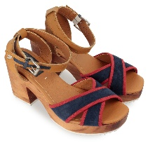 | KAROLA NAVY | 36 | 1 | 3045 | 4400 |  | 0
 |  |  | 37 | 1 | 3045 | 4400 |  | 0
 |  |  | 38 | 1 | 3045 | 4400 |  | 0
 |  |  | 40 | 1 | 3045 | 4400 |  | 0
 |  |  | 41 | 1 | 3045 | 4400 |  | 0
10 | 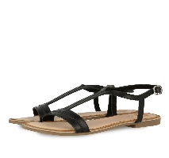 | ELLIE BLACK | 35 | 1 | 2105 | 2700 |  | 0
 |  |  | 37 | 2 | 2105 | 2700 |  | 0
 |  |  | 38 | 2 | 2105 | 2700 |  | 0
 |  |  | 39 | 1 | 2105 | 2700 |  | 0
 |  |  | 40 | 1 | 2105 | 2700 |  | 0
11 | 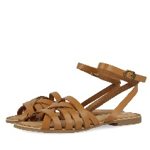 | LENA TAN | 35 | 1 | 2295 | 2990 |  | 0
 |  |  | 36 | 2 | 2295 | 2990 |  | 0
 |  |  | 38 | 2 | 2295 | 2990 |  | 0
 |  |  | 39 | 1 | 2295 | 2990 |  | 0
 |  |  | 40 | 1 | 2295 | 2990 |  | 0
12 | 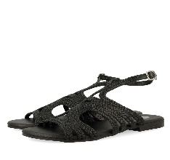 | CARMELIA BLACK | 36 | 1 | 2857 | 3990 |  | 0
 |  |  | 37 | 2 | 2857 | 3990 |  | 0
 |  |  | 38 | 2 | 2857 | 3990 |  | 0
 |  |  | 39 | 2 | 2857 | 3990 |  | 0
 |  |  | 40 | 1 | 2857 | 3990 |  | 0
 |  |  | 41 | 1 | 2857 | 3990 |  | 0
13 | 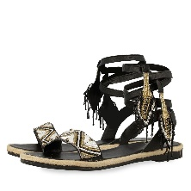 | ROMILDA NEGRO | 36 | 1 | 2857 | 3990 |  | 0
 |  |  | 37 | 2 | 2857 | 3990 |  | 0
 |  |  | 38 | 2 | 2857 | 3990 |  | 0
 |  |  | 39 | 2 | 2857 | 3990 |  | 0
 |  |  | 40 | 1 | 2857 | 3990 |  | 0
 |  |  | 41 | 1 | 2857 | 3990 |  | 0
14 | 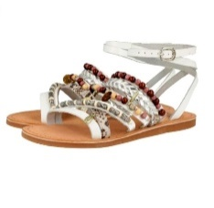 | APALA WHITE | 36 | 1 | 2975 | 4690 |  | 0
 |  |  | 37 | 2 | 2975 | 4690 |  | 0
 |  |  | 38 | 2 | 2975 | 4690 |  | 0
 |  |  | 39 | 2 | 2975 | 4690 |  | 0
 |  |  | 40 | 1 | 2975 | 4690 |  | 0
 |  |  | 41 | 1 | 2975 | 4690 |  | 0
15 | 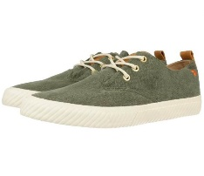 | AYRES KHAKI | 40 | 1 | 2285 | 3400 |  | 0
 |  |  | 41 | 2 | 2285 | 3400 |  | 0
 |  |  | 42 | 2 | 2285 | 3400 |  | 0
 |  |  | 43 | 2 | 2285 | 3400 |  | 0
16 | 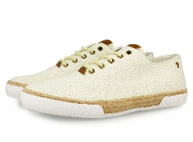 | EWING OFF-WHITE | 40 | 1 | 2480 | 3400 |  | 0
 |  |  | 41 | 2 | 2480 | 3400 |  | 0
 |  |  | 42 | 2 | 2480 | 3400 |  | 0
 |  |  | 43 | 2 | 2480 | 3400 |  | 0
 |  |  | 44 | 1 | 2480 | 3400 |  | 0
17 | 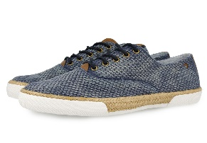 | EWING JEANS | 40 | 1 | 2480 | 3400 |  | 0
 |  |  | 41 | 2 | 2480 | 3400 |  | 0
 |  |  | 42 | 2 | 2480 | 3400 |  | 0
 |  |  | 43 | 2 | 2480 | 3400 |  | 0
 |  |  | 45 | 1 | 2480 | 3400 |  | 0
18 | 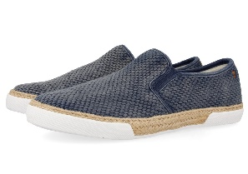 | FRAZIER JEANS | 42 | 2 | 2480 | 3400 |  | 0
 |  |  | 44 | 1 | 2480 | 3400 |  | 0
19 | 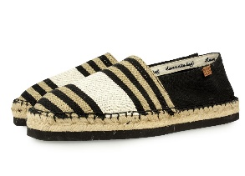 | CORENO BLACK | 40 | 1 | 2480 | 3400 |  | 0
 |  |  | 41 | 1 | 2480 | 3400 |  | 0
 |  |  | 42 | 2 | 2480 | 3400 |  | 0
 |  |  | 43 | 2 | 2480 | 3400 |  | 0
 |  |  | 44 | 1 | 2480 | 3400 |  | 0
 |  |  | 45 | 1 | 2480 | 3400 |  | 0
 |  |  | 46 | 1 | 2480 | 3400 |  | 0
20 | 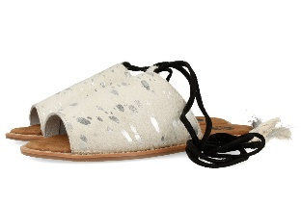 | CELAMIA WHITE/SILVER | 36 | 1 | 2860 | 3990 |  | 0
 |  |  | 37 | 2 | 2860 | 3990 |  | 0
 |  |  | 38 | 2 | 2860 | 3990 |  | 0
 |  |  | 41 | 1 | 2860 | 3990 |  | 0
21 | 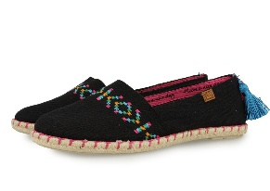 | IDEIA BLACK | 36 | 1 | 2218 | 2900 |  | 0
 |  |  | 37 | 2 | 2218 | 2900 |  | 0
 |  |  | 38 | 3 | 2218 | 2900 |  | 0
 |  |  | 41 | 1 | 2218 | 2900 |  | 0
22 | 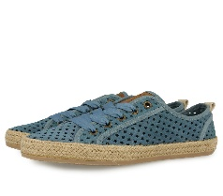 | BERLANZA JEANS | 37 | 1 | 2860 | 3990 |  | 0
 |  |  | 39 | 2 | 2860 | 3990 |  | 0
 |  |  | 41 | 1 | 2860 | 3990 |  | 0
23 | 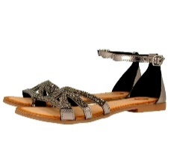 | INESITA PLOMO | 36 | 1 | 2860 | 3990 |  | 0
 |  |  | 37 | 2 | 2860 | 3990 |  | 0
 |  |  | 38 | 2 | 2860 | 3990 |  | 0
 |  |  | 39 | 2 | 2860 | 3990 |  | 0
 |  |  | 40 | 1 | 2860 | 3990 |  | 0
 |  |  | 41 | 1 | 2860 | 3990 |  | 0
24 | 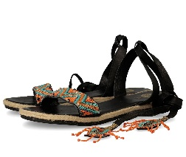 | ROMILDA MULTICOLOR | 36 | 1 | 2860 | 3990 |  | 0
 |  |  | 37 | 2 | 2860 | 3990 |  | 0
 |  |  | 38 | 3 | 2860 | 3990 |  | 0
 |  |  | 39 | 3 | 2860 | 3990 |  | 0
 |  |  | 40 | 2 | 2860 | 3990 |  | 0
 |  |  | 41 | 1 | 2860 | 3990 |  | 0
25 | 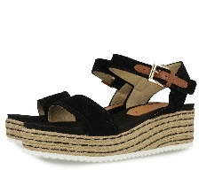 | PALMIRA BLACK | 36 | 1 | 3986 | 5780 |  | 0
 |  |  | 40 | 1 | 3986 | 5780 |  | 0
 |  |  | 41 | 1 | 3986 | 5780 |  | 0
26 | 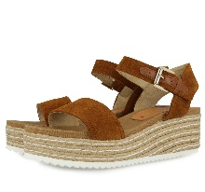 | PALMIRA TAN | 39 | 1 | 3986 | 5780 |  | 0
 |  |  | 40 | 1 | 3986 | 5780 |  | 0
 |  |  | 41 | 1 | 3986 | 5780 |  | 0
27 | 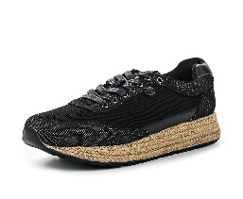 | AVOLA BLACK | 37 | 1 | 3045 | 4400 |  | 0
 |  |  | 38 | 1 | 3045 | 4400 |  | 0
28 | 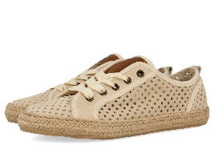 | BERLANZA BEIGE | 37 | 2 | 2860 | 4100 |  | 0
 |  |  | 39 | 2 | 2860 | 4100 |  | 0
 |  |  | 40 | 1 | 2860 | 4100 |  | 0
29 | 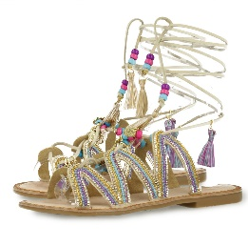 | SATANTA BEIGE | 36 | 1 | 2975 | 4780 |  | 0
 |  |  | 37 | 2 | 2975 | 4780 |  | 0
 |  |  | 38 | 2 | 2975 | 4780 |  | 0
 |  |  | 39 | 2 | 2975 | 4780 |  | 0
 |  |  | 40 | 1 | 2975 | 4780 |  | 0
 |  |  | 41 | 1 | 2975 | 4780 |  | 0
30 | 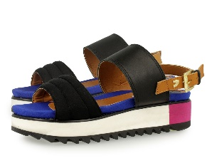 | FRANCESCA BLACK | 37 | 1 | 2805 | 3990 |  | 0
 |  |  | 39 | 2 | 2805 | 3990 |  | 0
 |  |  | 40 | 1 | 2805 | 3990 |  | 0
 |  |  | 41 | 1 | 2805 | 3990 |  | 0
31 | 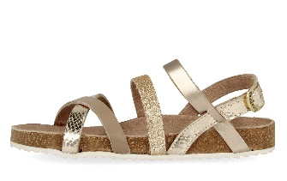 | SARDONICE GOLD | 32 | 1 | 2750 | 3990 |  | 0
 |  |  | 33 | 1 | 2750 | 3990 |  | 0
 |  |  | 34 | 1 | 2750 | 3990 |  | 0
 |  |  | 35 | 1 | 2750 | 3990 |  | 0
 |  |  | 36 | 1 | 2750 | 3990 |  | 0
 |  |  | 37 | 1 | 2750 | 3990 |  | 0
 |  |  | 39 | 1 | 2750 | 3990 |  | 0
32 | 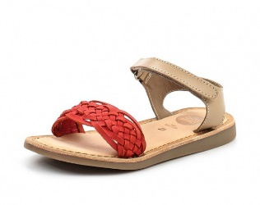 | SATIVA RASPBERRY/NUDE | 26 | 1 | 1895 | 2950 |  | 0
 |  |  | 27 | 1 | 1895 | 2950 |  | 0
 |  |  | 30 | 1 | 1895 | 2950 |  | 0
 |  |  | 31 | 1 | 1895 | 2950 |  | 0
33 | 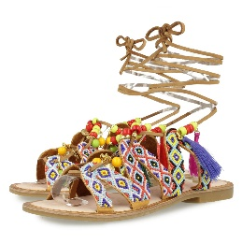 | SATANTA MULTICOLOR | 36 | 1 | 2935 | 4700 |  | 0
 |  |  | 37 | 2 | 2935 | 4700 |  | 0
 |  |  | 38 | 2 | 2935 | 4700 |  | 0
 |  |  | 39 | 2 | 2935 | 4700 |  | 0
 |  |  | 41 | 1 | 2935 | 4700 |  | 0
34 | 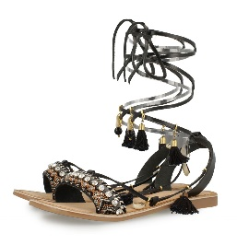 | IOANA BLACK | 36 | 1 | 2900 | 4450 |  | 0
 |  |  | 37 | 2 | 2900 | 4450 |  | 0
 |  |  | 38 | 2 | 2900 | 4450 |  | 0
 |  |  | 39 | 2 | 2900 | 4450 |  | 0
 |  |  | 40 | 1 | 2900 | 4450 |  | 0
 |  |  | 41 | 1 | 2900 | 4450 |  | 0
35 | 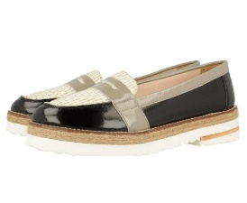 | UXIA BLACK/GREY | 36 | 1 | 3175 | 4700 |  | 0
 |  |  | 37 | 2 | 3175 | 4700 |  | 0
 |  |  | 38 | 2 | 3175 | 4700 |  | 0
 |  |  | 39 | 2 | 3175 | 4700 |  | 0
 |  |  | 41 | 1 | 3175 | 4700 |  | 0
36 | 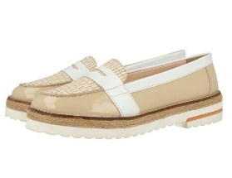 | UXIA NUDE/WHITE | 36 | 1 | 3175 | 4700 |  | 0
 |  |  | 37 | 1 | 3175 | 4700 |  | 0
 |  |  | 39 | 1 | 3175 | 4700 |  | 0
 |  |  | 40 | 1 | 3175 | 4700 |  | 0
 |  |  | 41 | 1 | 3175 | 4700 |  | 0
37 | 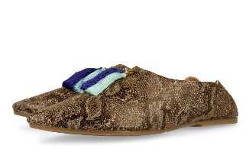 | MARACHI TAN | 36 | 1 | 2900 | 4450 |  | 0
 |  |  | 37 | 1 | 2900 | 4450 |  | 0
 |  |  | 38 | 1 | 2900 | 4450 |  | 0
 |  |  | 39 | 1 | 2900 | 4450 |  | 0
 |  |  | 40 | 1 | 2900 | 4450 |  | 0
 |  |  | 41 | 1 | 2900 | 4450 |  | 0
38 | 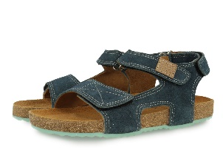 | SPARROW JEANS/AQUAMARINE | 32 | 1 | 2750 | 4100 |  | 0
 |  |  | 33 | 1 | 2750 | 4100 |  | 0
 |  |  | 34 | 1 | 2750 | 4100 |  | 0
 |  |  | 35 | 1 | 2750 | 4100 |  | 0
 |  |  | 36 | 1 | 2750 | 4100 |  | 0
 |  |  | 38 | 1 | 2750 | 4100 |  | 0
39 | 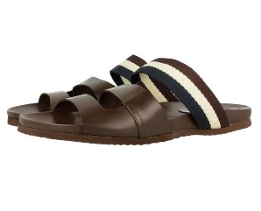 | POMPILIO BROWN | 41 | 1 | 2880 | 4450 |  | 0
 |  |  | 42 | 2 | 2880 | 4450 |  | 0
 |  |  | 43 | 2 | 2880 | 4450 |  | 0
 |  |  | 44 | 2 | 2880 | 4450 |  | 0
 |  |  | 45 | 1 | 2880 | 4450 |  | 0
40 | 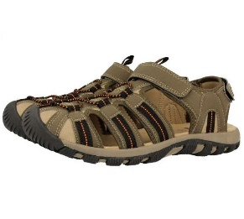 | VACANCES BROWN | 40 | 1 | 2240 | 3300 |  | 0
 |  |  | 41 | 2 | 2240 | 3300 |  | 0
 |  |  | 44 | 2 | 2240 | 3300 |  | 0
 |  |  | 45 | 1 | 2240 | 3300 |  | 0
 |  |  | 46 | 1 | 2240 | 3300 |  | 0
41 | 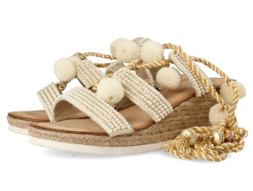 | OCELOT OFF-WHITE | 36 | 1 | 3280 | 5200 |  | 0
 |  |  | 37 | 2 | 3280 | 5200 |  | 0
 |  |  | 38 | 2 | 3280 | 5200 |  | 0
 |  |  | 39 | 2 | 3280 | 5200 |  | 0
 |  |  | 40 | 1 | 3280 | 5200 |  | 0
 |  |  | 41 | 1 | 3280 | 5200 |  | 0
42 | 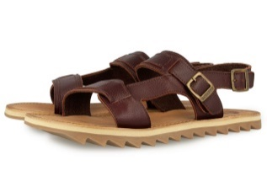 | FLAVIOS BURGUNDY | 40 | 1 | 2750 | 4100 |  | 0
 |  |  | 41 | 2 | 2750 | 4100 |  | 0
 |  |  | 42 | 2 | 2750 | 4100 |  | 0
 |  |  | 43 | 2 | 2750 | 4100 |  | 0
 |  |  | 44 | 1 | 2750 | 4100 |  | 0
 |  |  | 45 | 1 | 2750 | 4100 |  | 0
43 | 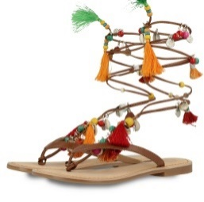 | DECORE TAN/ORANGE | 36 | 1 | 2990 | 4450 |  | 0
 |  |  | 37 | 2 | 2990 | 4450 |  | 0
 |  |  | 38 | 2 | 2990 | 4450 |  | 0
 |  |  | 39 | 2 | 2990 | 4450 |  | 0
 |  |  | 40 | 1 | 2990 | 4450 |  | 0
 |  |  | 41 | 1 | 2990 | 4450 |  | 0
44 | 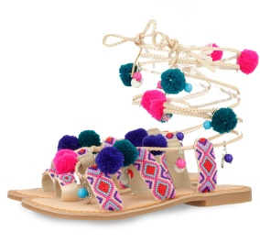 | NEW OMAHAS FUCHSIA | 39 | 1 | 3400 | 4990 |  | 0
 |  |  | 40 | 1 | 3400 | 4990 |  | 0
45 |  | ROTTINA BLACK |  | 1 | 2480 | 3590 |  | 0
ИТОГО: |  |  |  | 302 |  |  | 0 | 0

 | Минимальная сумма заказа: | 40000 р.

